Kosztorys budowy 2025
Kosztorys budowy domu modelowego

L.P. | Materiał/Usługa | Ilość | Jednostka | Cena jednostkowa | Cena pozycji - kwota netto | Kwota brutto (z 8% VAT) | Parametry budynku:
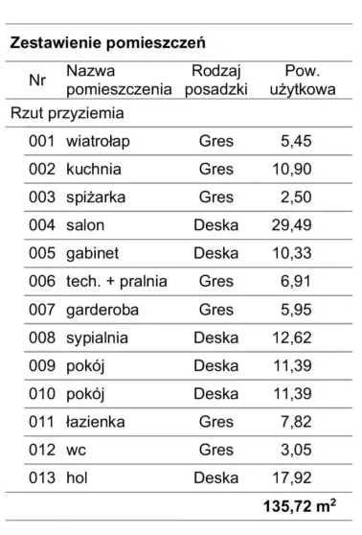
 | PRZYGOTOWANIE DO BUDOWY |  |  |  |  |  | Rzuty projektu i wizualizacje: |  | Domy Modelowe |  | ( www.domymodelowe.pl )
1. | Kierownik budowy |  | komplet |  | 6,000 zł |  | Film, w którym szczegółowo omawiam kosztorys: |  | Ile NAPRAWDĘ kosztuje budowa domu w 2024 roku?
2. | Geodezyjne tyczenie budynku |  | komplet |  | 1,200 zł |  | Film, w którym omawiam koszty budowy w 2025 roku: |  | Ile NAPRAWDĘ kosztuje budowa domu w 2025 roku?
3. | Garaż blaszany z transportem i montażem |  | komplet |  | 2,200 zł |  | Dom parterowy - powierzchnia użytkowa 135,72
 | RAZEM KOSZTY ZWIĄZANE Z PRZYGOTOWANIEM DO BUDOWY |  |  |  | 9,400 zł | 10,152 zł | Technologia: Tradycyjne fundamenty, beton komórkowy. Pokrycie - blacha na rąbek stojący
 |  |  |  |  |  |  | Wentylacja: Mechaniczna z odzyskiem ciepła
 | STAN SUROWY OTWARTY (bez pokrycia dachowego) |  |  |  |  |  | Ogrzewanie: Pompa ciepła
4. | Wykopy pod fundamenty | 8 | h | 180 | 1,440 zł
5. | Beton podkładowy | 5 | m3 | 300 | 1,500 zł |  | Założenia do kosztorysu
6. | Pompa do betonu | 2 | h | 330 | 660 zł
7. | Zbrojenie konstrkcyjne na cały budynek | 720 | kg | 4.05 | 2,916 zł |  | Kosztorys wykonany zgodnie z projektem - do stanu deweloperskiego.
8. | Drut wiązałkowy | 10 | kg |  | 130 zł |  | Kosztorys uwzględnia kierownika budowy, geodetę, garaż oraz utylizację śmieci
9. | Beton B25 na fundamenty | 13 | m3 | 330 | 4,290 zł |  | Kosztorys nie uwzględnia przyłączy, zagospodarowania terenu, ogrodzenia itp.
10. | Pompa do betonu | 2 | h | 330 | 660 zł |  | Podane koszty dotyczą budowy systemem zleconym - budowa jedną firmą będzie droższa o ok. 20-30%.
11. | Hydroizolacja pod ściany fundamentowe - papa - szer 0,5m | 30 | m2 | 25 | 750 zł
12. | Hydroizolacja pod trzpienie fundamentowe - szlam | 5 | kg-worek |  | 50 zł |  | PRZYGOTOWANIE DO BUDOWY |  | 9,400 zł | netto
13. | Bloczki fundamentowe B15 - 17szt/m2 | 840 | szt | 3.4 | 2,856 zł |  | STAN SUROWY OTWARTY (bez pokrycia dachowego) |  | 177,945 zł | netto
14. | Zaprawa murarska w workach - 60kg/m2 | 2,900 | kg | 0.65 | 1,885 zł |  | PRACE ZEWNĘTRZNE |  | 177,583 zł | netto
15. | Beton B25 na trzpienie fundamentowe | 1 | m3 | 330 | 330 zł |  | PRACE WEWNĘTRZNE |  | 96,148 zł | netto
16. | Pompa do betonu | 1 | h | 300 | 300 zł |  | INSTALACJE |  | 124,400 zł | netto
17. | Hydroizolacja pionowa - gruntowanie - 0,2kg/m2 | 20 | kg-wiaderko |  | 65 zł |  | INNE |  | 5,000 zł | netto
18. | Hydroizolacja pionowa - KMB 3mm - 6,0kg/m2 | 600 | kg | 8.4 | 5,040 zł |  | STAN DEWELOPERSKI RAZEM |  | 590,477 zł | netto | 4,342 zł | za 1 m2
19. | Termoizolacja fundamentow EPS Hydro 15cm | 8.1 | m3 | 360 | 2,916 zł |  |  |  | 637,715 zł | brutto | 4,689 zł | za 1 m2
20. | Klej montażowy do termoizolacji w piance | 12 | szt | 26 | 312 zł
21. | Membrana kubełkowa | 60 | m2 | 6 | 360 zł |  | Uwaga. Przyjęto VAT w wys. 8%. Jest to wartość orientacyjna. Wartość podatku zależy od tego, którzy wykonawcy są płatnikiem VAT, jakie usługi zostały zamówione z materiałem itd. Więcej informacji na temat podatków znajdziesz w tym artykule:
22. | Kruszywo do zasypywania fundamentów - piasek gruby | 280 | ton | 40 | 11,200 zł | Możliwa oszczędność kilku tysięcy zł przy dobrych warunkach gruntowych
23. | Zasypywanie fundamentów | 8 | h | 180 | 1,440 zł |  | https://blog.poradnik-budowlany.com/podatki-czyli-jak-dzialaja-wykonawcy
24. | Rury kanalizacyjne pod posadzką |  | komplet |  | 1,200 zł
25. | Taśma uszczelniające przejścia kanalizacji przez hydroizolacje |  | komplet |  | 140 zł |  | Opcjonalnie:
26. | Wylewka betonowa poziomu zero | 15 | m3 | 300 | 4,500 zł |  | Rolety okienne | komplet | 21,005 zł | netto
27. | Pompa do betonu | 3 | h | 330 | 990 zł |  | Klimatyzacja | komplet | 36,000 zł | netto
28. | Hydroizolacja pod ściany parteru - papa - szer 0,5m | 30 | m2 | 25 | 750 zł
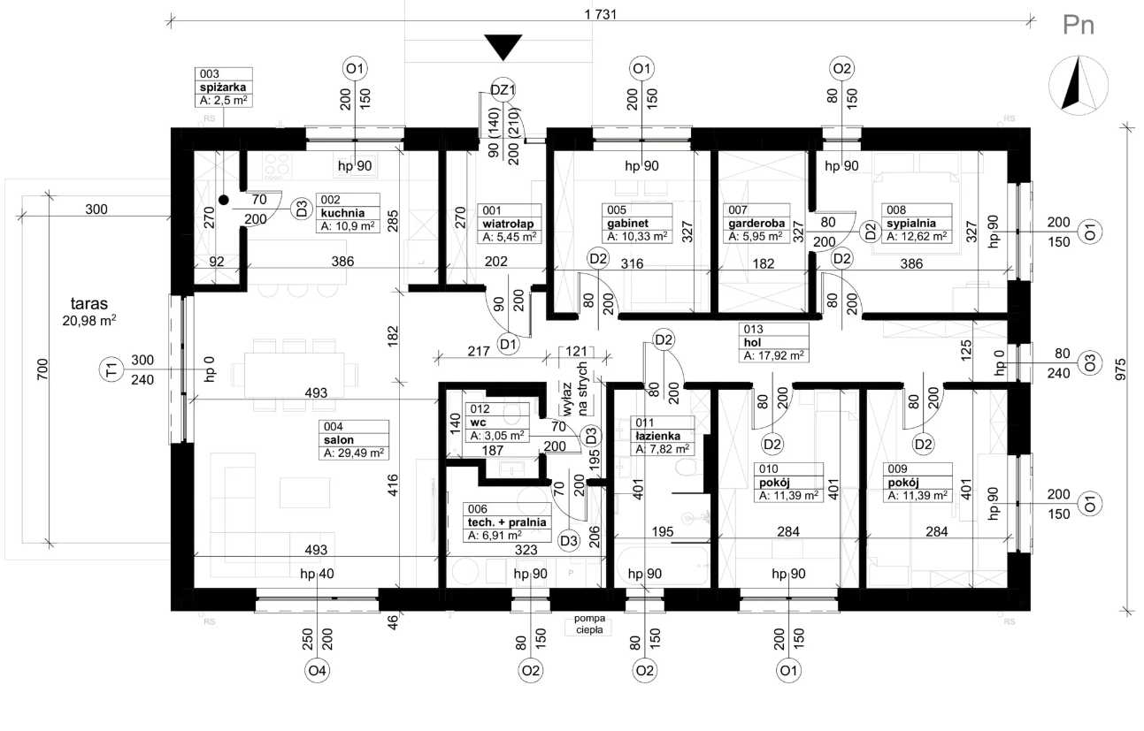
29. | Hydroizolacja pod trzpienie parteru - szlam | 5 | kg-worek |  | 50 zł
30. | Ściany nośne parteru - gazobeton klasy 500 - 7szt/m2 | 826 | szt | 13 | 10,738 zł
31. | Zaprawa do murowania pierwszej warstwy | 460 | kg | 0.65 | 299 zł
32. | Zaprawa murarska do cienkich spoin 4,5kg/m2 | 531 | kg | 1.55 | 823 zł
33. | Pręty #8 do zbrojenia strefy podokiennej - 45mb | 18 | kg | 3.95 | 71 zł
34. | Nadproże L19N-180 | 2 | szt | 65 | 130 zł
35. | Beton B25 na trzpienie, wieńce i nadproża | 8 | m3 | 330 | 2,640 zł
36. | Hydroizolacja pod ściany działowe - papa - szer 0,33m | 25 | m3 | 25 | 625 zł
37. | Ściany działowe parteru - gazobeton kl 500 - 7szt/m2 | 1,365 | szt | 7.5 | 10,238 zł
38. | Zaprawa do murowania pierwszej warstwy | 280 | kg | 0.65 | 182 zł
39. | Zaprawa murarska do cienkich spoin 2,5kg/m2 | 295 | kg | 1.55 | 457 zł
40. | Pręty #8 do zbrojenia pod ścianami - 2x65mb | 52 | kg | 3.85 | 200 zł
41. | Nadproża do ścian działowych | 10 | szt | 28 | 280 zł
42. | Ściany szczytowe strychu - gazobeton klasy 500 - 7szt/m2 | 196 | szt | 13 | 2,548 zł
43. | Zaprawa do murowania pierwszej warstwy | 160 | kg | 0.65 | 104 zł
44. | Zaprawa murarska do cienkich spoin 4,5kg/m2 | 126 | kg | 1.55 | 195 zł
45. | Folia przeciwwilgociowa na wieńcu | 50 | mb |  | 50 zł
46. | Robocizna stanu surowego |  | komplet |  | 70,000 zł
47. | Konstrukcja dachu z wiązarów prefabrykowanych |  | komplet |  | 31,500 zł
48. | Klej do wyrównania otworów okiennych | 150 | kg | 0.9 | 135 zł
 | RAZEM SSO (bez pokrycia dachowego) |  |  |  | 177,945 zł | 192,181 zł

 | PRACE ZEWNĘTRZNE
49. | Pokrycie dachowe - kompletne |  | komplet |  | 38,200 zł | Możliwa oszczędność na całym dachu w wys. ok. 10000 zł przy zmianie blachy na rąbek na blachodachówkę
 | w tym:
 | > wstępne krycie, kontrłaty, łaty
 | > pokrycie docelowe wraz z obróbkami
 | > kompletny system rynnowy
 | > kompletna podbitka
50. | Pokrycie dachowe - robocizna |  | komplet |  | 28,800 zł

51. | Stolarka zewnętrzna - komplet
 | w tym:
 | > okna zewnętrzne PCV, ciepły motnaż |  | komplet |  | 25,456 zł
 | > okno tarasowe ALU, ciepły montaż |  | komplet |  | 19,500 zł
 | > drzwi wejściowe z naświetlem |  | komplet |  | 9,712 zł
 | > parapety zewnętrzne stalowe |  | komplet |  | 1,110 zł
 | > papapety wewnętrzne konglomerat |  | komplet |  | 3,660 zł

52. | Styropian elewacyjny | 35 | m3 | 300 | 10,500 zł
53. | Klej do styropianu - 5,5kg/m2 | 935 | kg | 0.85 | 795 zł
54. | Kołki do styropianu - 7szt/m2 | 1,200 | szt | 0.5 | 600 zł
55. | Zaślepki do kołków | 1,200 | szt | 0.25 | 300 zł
56. | Pianka montażowa | 20 | szt | 32 | 640 zł
57. | Siatka do elewacji | 187 | m2 | 3 | 561 zł
58. | Klej do siatki - 3,5kg/m2 | 630 | kg | 0.85 | 536 zł
59. | Listwy narożne | 75 | mb | 2.5 | 188 zł
60. | Listwy okapowe | 55 | mb | 5.12 | 282 zł
61. | Bonie | 40 | mb | 6.5 | 260 zł
62. | Listwy przyokienne | 48 | mb | 5 | 240 zł
63. | Masa gruntująca - 0,2kg/m2 | 50 | kg | 6.9 | 345 zł
64. | Tynk cienkowarstwowy si-si - 2,7kg/m2 | 550 | kg | 7.5 | 4,125 zł
65. | Robocizna elewacji | 205 | m2 | 155 | 31,775 zł
 | RAZEM PRACE ZEWNĘTRZNE |  |  |  | 177,583 zł | 191,790 zł

 | PRACE WEWNĘTRZNE
66. | Tynki wewnętrzne z materiałem | 525 | m2 | 43 | 22,575 zł
67. | Hydroizolacja posadzki - grunt - 0,2kg/m2 | 30 | kg |  | 150 zł
68. | Hydroizolacja posadzki - papa podkładowa | 150 | m2 | 19 | 2,850 zł
69. | Gruntowanie posadzki | 136 | m2 | 4 | 544 zł
70. | Układanie papy podkładowej | 136 | m2 | 20 | 2,720 zł
71. | Warstwa poślizgowa (folia) | 150 | m2 | 1.3 | 195 zł
72. | Styropian na posadzkę | 27.6 | m3 | 350 | 9,660 zł
73. | Posadzka cementowa z materiałem | 136 | m2 | 52 | 7,072 zł
74. | Wyłaz na strych |  | komplet |  | 560 zł
75. | Deskowanie strychu gr. 2,5cm | 3.57 | m2 | 1,600 | 5,712 zł
76. | Membrana paroprzepuszczalna | 135 | m2 | 2.5 | 338 zł
77. | Taśma do klejenia membrany | 150 | mb | 1.4 | 210 zł
78. | Wełna mineralna gr. 40cm | 270 | m2 | 50 | 13,500 zł
79. | Paroizolacja | 150 | m2 | 0.95 | 143 zł
80. | System sufitowy podwieszany kompletny | 136 | m2 | 70 | 9,520 zł
81. | Robicizna sufitu - deskowanie, ocieplenie, GK | 136 | m2 | 150 | 20,400 zł

 | RAZEM PRACE WEWNĘTRZNE |  |  |  | 96,148 zł | 103,840 zł

 | INSTALACJE
82. | Instalacja elektryczna - materiał |  | komplet |  | 11,500 zł
83. | instalacja elektryczna - gniazda i łączniki (szacunek) |  | komplet |  | 2,900 zł
84. | Instalacja elektryczna - robocizna |  | komplet |  | 8,500 zł
 | w tym:
 | > pojedyncza instalacja antenowa
 | > brak odgromówki
 | > przygotowana pod sterowanie roletami

85. | Wykonanie kotłowni z powietrzną - pompą ciepła |  | komplet |  | 47,200 zł
86. | Wykonanie instalacji grzewczej - podłogówka |  | komplet |  | 18,500 zł
87. | Wykonanie instalacji wodno-kanalizacyjnej |  | komplet |  | 8,900 zł
88. | Wykonanie instalacji wentylacji z rekuperacją |  | komplet |  | 26,900 zł

 | RAZEM INSTALACJE |  |  |  | 124,400 zł | 134,352 zł

 | INNE
89. | Utylizacja śmieci |  |  |  | 3,000 zł
90. | Pomiary, sprawdzenia, odbiory |  |  |  | 2,000 zł
 | INNE RAZEM |  |  |  | 5,000 zł | 5,400 zł

 | STAN DEWELOPERSKI RAZEM |  |  |  | 590,477 zł | 637,715 zł

